Setup
Ruská fonetická klávesnice
Ruská - rozložení jako latinka
verze 1.0.1 QWERTZ (ЮЉЭРТЗ)
Ruská fonetická klávesnice umožňuje zadávání znaků Cyrilice s rozložením klávesnice odpovídajícím latince - češtině. Verze 1.0.1 QWERTZ upravuje nevhodné rozložení písmen эЭ, єЄ a еЕ.

Instalace
Pokud používáteněkterou z verzí klávesnice "Ruská - rozložení jako latinka", před instalací nové verze je nutné odinstalovat předchozí verzi klávezice Ruská - rosložení jako latinka QWERTZ. Verzi QWERY nebo klávesnici Cyrilice fonetická mezinárodní je možné používat zároveň s touto. Pro postup odinstalace viz níže.
1) | Spusťte soubor setup.exe a potvrďte kroky instalátoru.
 | Na Vistách je nutno potvrdit UAC dialog.
2) | XP |  |  |  | Vista
 | Jděte do ovládacího panelu Textové a vstupní služby (Start | Ovládací panely | Místní a jazykové nastavení | Jazyky | Podrobnosti) |  |  |  | Jděte do ovládacího panelu Textové služby a vstupní jazaky (Start | Ovládací panely | Hodiny, jazyk a oblast | Místní a jazykové nastavení | Klávesnice a jazyky | Změnit klávesnice)
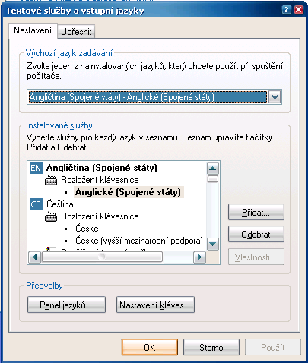 | 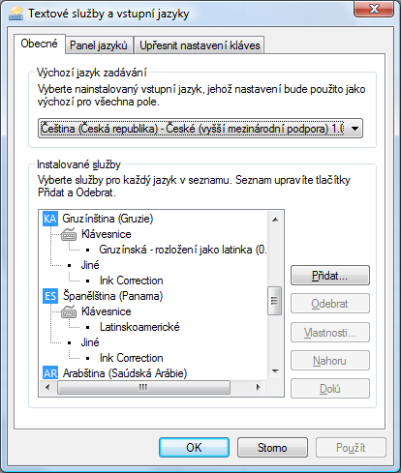
3) | Klikněte na Přidat
4) | Vyberte jazyk Ruština |  |  |  | Vyhledejte uzel Ruština (Rusko) | Klávesnice
5) | Zaškrtněte Rozložení klávesnice nebo editor IME a ze seznamu vyberte Ruská - rozložení jako latinka (1.0.1) |  |  |  | Zaškrtněte rozložení Ruská - rozložení jako latinka (1.0.1)
6) | OK | OK | OK
Klávesnice lze nyní přepínat pomocí panelu jazyků. Klepněte na panel jazyků a zvolte požadovaný jazyk. Pokud je pro daný jazyk nainstalováno více rozložení, zobrazí se na panelu jazyků ikona klávesnice. Klepněte na ni a vyberze požadované rozložení.
Tip: Mezi klávesovými rozloženími lze cyklicky přepínat kombinací kláves (typicky Alt+Shift nebo Ctrl+Shift, záleží na nastavení).
Tip: Často používaným rozložením můžete přiřadit vlastní klávesové zkratky.
Pozor: Změna klávesnice na panelu jazyků nebo klávesovou zkratkou se projeví jan v aplikaci, va které byla provedena. Ostatní aplikace si ponechávají svojí původní klávesnici. Při přepínání mezi aplikacemi tak může docházet i k přepínání klávesnic.

Deinstalace
1) | XP |  |  |  | Vista
 | Jděte do ovládacího panelu Textové a vstupní služby (Start | Ovládací panely | Místní a jazykové nastavení | Jazyky | Podrobnosti) |  |  |  | Jděte do ovládacího panelu Textové služby a vstupní jazaky (Start | Ovládací panely | Hodiny, jazyk a oblast | Místní a jazykové nastavení | Klávesnice a jazyky | Změnit klávesnice)
2) | V seznamu najděte Ruská - rozložení jako latinka (1.0.1), označte ji a klepněte na Odebrat.
3) | Jděte do ovládacího panelu Přidate nebo odebrat programy (Start | Ovládací panely | Přidate nebo odebrat programy) |  |  |  | Jděte do ovládacího panelu Odinstalovat nebo změnit program (Start | Ovládací panely | Programy | Programy a funkce)
4) | V seznamu najděte položku Ruská - rozložení jako latinka (1.0.1) a klepněte na Odebrat. |  |  |  | V seznamu najděte položku Ruská - rozložení jako latinka (1.0.1) a klepněte na Odinstalovat.

O programu
Rozložení vytvořeno v programu Microsoft Keyboard Layout Creator.
© Đonny 2005-2009 |  | http://dzonny.cz |  | czrus@dzonny.cz
Tento software je zdarma volně šiřitelný a použitelný ke všem účelům (včetně komerčních) bez dalších omezení.
Podporované operační systémy: |  |  | Windows NT 4.0
 |  |  | Windows 2000
 |  |  | Windows XP |  | testováno
 |  |  | Windows 2003
 |  |  | Windows Vista |  | testováno
 |  |  | Windows 2007
Možno provozovat na 32 i 64 bitových verzích podporovaných operačních systémů.

